Prova Teórica
 |  | TESTE DE INTRODUÇÃO A INFORMÁTICA |  |  |  | AVALIAÇÃO TEÓRICA
 |  | Profº Neri Antonio dos Santos

 |  | Nome Aluno: |  |  |  | Turma: | Avaliar
 |  | Respondeu: | 0/20 | Acertos: |  | Nota:

LEIA AS QUESTÕES ABAIXO E RESPONDA CORRETAMENTE CONFORME O ENUNCIADO

1) Observe abaixo quais dos programas são considerados Sistemas Operacionais e marque a opção correta com X:
 | Linux e Windows 7
 | BrOffice e Microsoft Office
 | Gimp e Photoshop

2) O Sistema Operacional Linux é:
 | Software Livre
 | Software Proprietário
 | Software Shareware

3) Nos Laboratórios das escolas estaduais de SC é utilizado qual Sistema Operacional?
 | Windows XP
 | Linux Ubuntu
 | Linux Educacional

4) Observe os logotipos abaixo e marque o que representa o Sistema Linux:

5) Para que serve o Sistema Operacional (marque a opção correta)

 | É responsável pelo controle do funcionamento do computador, é ele quem inicializa o hardware do computador, fornece rotinas básicas para controle de dispositivos, fornece gerência, escalonamento e interação de tarefas, mantém a integridade de sistema, entre outras tarefas.

 | Para tratar fotos, tirar imperfeições como rugas, espinhas, celulite. Também serve para montar sites, criar logotipos, e propagandas. E imagens para a internet de forma geral. Você pode, além de tudo isso, editar suas fotos e fazer correções como p. ex., se ela estiver com baixa luminosidade, alterar cores, tirar pessoas não desejadas da fotos, tirar olhos vermelhos...

 | Trata-se de um pacote de aplicativos open source para produtividade no escritório, tais como processador de textos, gerenciador de apresentações, gerador de planilhas, banco de dados, e etc. O mais interessante é que tem realmente a cara do Office da Microsoft, o que ajuda bastante na adaptação ao programa.

6) Para que serve BROffice?

 | É responsável pelo controle do funcionamento do computador, é ele quem inicializa o hardware do computador, fornece rotinas básicas para controle de dispositivos, fornece gerência, escalonamento e interação de tarefas, mantém a integridade de sistema, entre outras tarefas.

 | Para tratar fotos, tirar imperfeições como rugas, espinhas, celulite. Também serve para montar sites, criar logotipos, e propagandas. E imagens para a internet de forma geral. Você pode, além de tudo isso, editar suas fotos e fazer correções como p. ex., se ela estiver com baixa luminosidade, alterar cores, tirar pessoas não desejadas da fotos, tirar olhos vermelhos...

 | Trata-se de um pacote de aplicativos open source para produtividade no escritório, tais como processador de textos, gerenciador de apresentações, gerador de planilhas, banco de dados, e etc. O mais interessante é que tem realmente a cara do Office da Microsoft, o que ajuda bastante na adaptação ao programa.

7) Quais dos programas abaixos são considerados PLANILHAS ELETRÔNICAS?
 | BrOffice.Calc e Excel
 | BrOffice.Write e Word
 | BrOffice.Impress e PowerPoint

8) Quais dos programas abaixo são considerados EDITORES DE TEXTOS?
 | BrOffice.Calc e Excel
 | BrOffice.Write e Word
 | BrOffice.Impress e PowerPoint

9) Quais dos programas abaixo são considerados EDITORES DE APRESENTAÇÃO?

 | BrOffice.Calc e Excel
 | BrOffice.Write e Word
 | BrOffice.Impress e PowerPoint

10) Observe a imagem abaixo e escreva o seu nome corretamente:
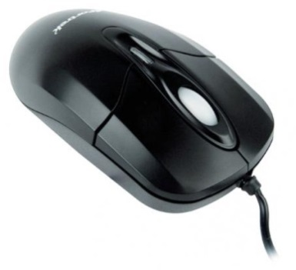

11) Observe os HARDWARES abaixo e após relacione corretamente as colunas:

 |  |  | 1 |  |  | PLACA MÃE

 |  |  | 2 |  |  | MEMÓRIA

 |  |  | 3 |  |  | PROCESSADOR

12) Ao manusear hardwares devemos tomar alguns cuidados básicos. Observe as imagens abaixo e assinale a que representa a forma correta ao manusearmos a Memória RAM.

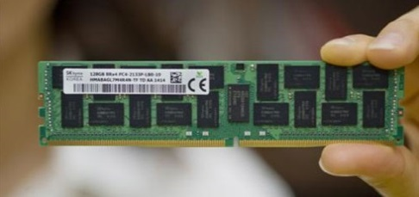 |  |  |  |  | 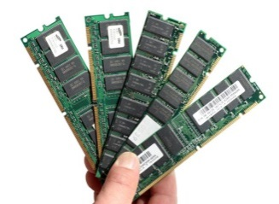

13) O teclado do computador deve ser utilizado com as ambas mãos e cada dedo possui as teclas corretas para pressionar. Quais são as duas teclas que servem como referência para posicionarmos as mãos sobre o teclado?

 |  |  | e
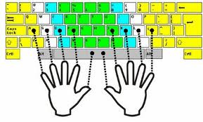

14) Leia o enunciado abaixo e após responda com SIM ou NÃO

Para utilizar os computadores e seus softwares de maneira profissional, faz-se necessário, além de saber utilizar corretamente as ferramentas (hardwares e softwares), também dominar as outras áreas do conhecimento como: Inglês, Matemática, Português, Arte entre outras, bem como ser organizado, ter responsabilidade, ser ético e ter sigilo profissional.

Resposta:

15) Leia o enunciado e complete com HARDWARE e/ou SOFTWARE.

 |  | é a parte física de um computador, é formado pelos componentes
eletrônicos, como por exemplo, circuitos de fios e luz, placas, utensílios, correntes,
e qualquer outro material em estado físico, que seja necessário para fazer com o
que computador funcione.

 |  | é uma sequência de instruções escritas para serem interpretadas
por um computador com o objetivo de executar tarefas específicas. É classificado como
a parte lógica cuja função é fornecer instruções. São os programas do computador.

16) Observe abaixo as imagens de CD, DVD e Pendrive. Marque a que permite armazenar mais conteúdo.
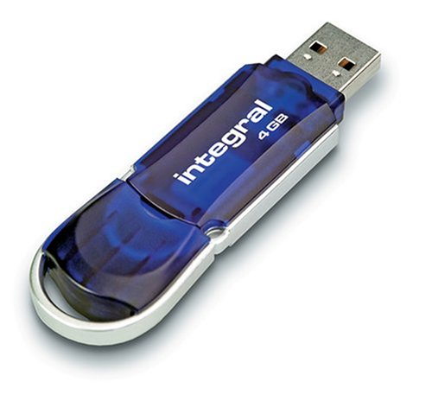

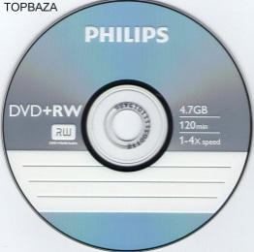

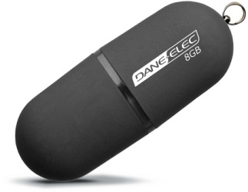
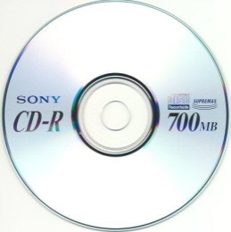

17) Marque a imagem abaixo que corresponde ao criador do Linux - Núcleo do sistema Operacional GNU/LINUX.
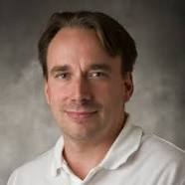
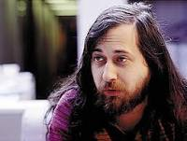

Linus Torvalds |  |  | Richard Matthew Stallman |  |  | Alan Cox

18) Relacione corretamente as colunas abaixo:

Software |  |  |  |  | Aplicação
Planiha Eletrônica |  |  | 1 |  |  | Muito utilizado em palestras, exibição de relatórios, etc.

Editor de Textos |  |  | 2 |  |  | Serve para realizar cálculos, gráficos, etc.

Editor de Apresentação |  |  | 3 |  |  | Utilizado para elaborar ofícios, trabalhos escolares, livros, revistas, etc.

19) Leia o enunciado abaixo e marque se é Verdadeiro ou Falso.

 |  | O BROfice é um pacote de aplicativos que contém Editor de Textos, Planilha Eletrônica, Editor de Apresentação além de Ferramenta para Desenho, Fórmulas e Banco de Dados. Seu similar no Windows é o Pacote Microsoft Office que vem com o Word, Excel e PowerPoint além de outros programas.

 | TRUE |  |  |  | FALSE

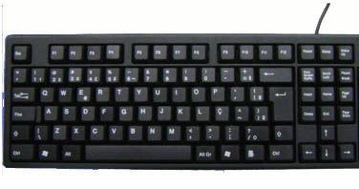
20) Observe a imagem de teclado de computador abaixo e após, relacione corretamente as colunas:

 |  | 1 |  |  | [TAB] No Editor de textos: insere tabulações ou conjunto de espaços na digitação. Na Planilha Eletrônica: avança para a próxima célula (a direita - conforme configuração da mesma). Em outros aplicativos e formulários WEB: muda de um campo para outro.

 |  | 2 |  |  | [BACKSPACE] No Editor de textos: apaga o conteúdo para trás do cursor.

 |  | 3 |  |  | [ENTER] No Editor de Textos: passa para a linha seguinte.

 |  | 4 |  |  | [DELETE] Apaga caracteres à frente do cursor

FIM

